AM und Bildung
Arbeitsmarkt und Bildung in Wien
 | Oct-25

Arbeitsmarktdaten im Kontext von Bildungsabschlüssen:
Das mit Abstand höchste Arbeitslosigkeitsrisiko haben Personen, die keinen über die Pflichtschule hinausgehenden Bildungsabschluss vorweisen können.

Wichtige Arbeitsmarktdaten auf einen Blick

 |  |  | Veränd. zum Vorjahr
 | Bestand/Quote |  | absolut | in%

Arbeitslose Personen | 125,041 |  | 7,289 | 6.2%
Frauen | 55,963 |  | 4,373 | 8.5%
Männer *) | 69,078 |  | 2,916 | 4.4%
Unselbständig Beschäftigte | 942,093 |  | 7,816 | 0.8%
Frauen | 457,976 |  | 5,374 | 1.2%
Männer *) | 484,117 |  | 2,442 | 0.5%
Arbeitslosenquote - nationale Berechnung | 11.7% |  | 0.5% | -Punkte
Frauen | 10.9% |  | 0.7% | -Punkte
Männer *) | 12.5% |  | 0.4% | -Punkte

 | arbeitslose Personen |  | offene Stellen

 | Bestand | Anteil | Bestand | Anteil

Gesamt | 125,041 | 100% | 13,093 | 100%
maximal Pflichtschule | 57,418 | 45.9% | 5,013 | 38.3% | 45,9%
Lehre | 22,881 | 18.3% | 3,860 | 29.5% | 18,3%
Mittlere technisch-gewerbliche Schule | 724 | 0.6% | 21 | 0.2% | 64,2%
Mittlere kaufmännische Schule | 2,181 | 1.7% | 32 | 0.2% | 29,5%
sonstige mittlere Schule | 2,521 | 2.0% | 391 | 3.0%
Allgemeinbildende höhere Schule | 11,712 | 9.4% | 45 | 0.3%
Höhere technisch-gewerbliche Schule | 2,586 | 2.1% | 535 | 4.1%
Höhere kaufmännische Schule | 2,224 | 1.8% | 184 | 1.4%
sonstige höhere Schule | 3,526 | 2.8% | 1,815 | 13.9%
Akademie | 362 | 0.3% | 55 | 0.4%
Fachhochschule | 1,911 | 1.5% | 525 | 4.0%
Universität, Hochschule, Pädagogische Hochschule | 16,706 | 13.4% | 617 | 4.7%

45,9% der arbeitslosen Personen hat lediglich Pflichtschulausbildung, 18,3% verfügen über einen Lehrabschluss; in Summe weisen 64,2% aller arbeitslosen Personen maximal Lehrausbildung auf. Personen mit Lehrabschluss sind allerdings im Vorteil: 29,5% der (sofort verfügbaren) offenen Stellen verlangt diese Qualifikation.

Bestand arbeitsloser Personen nach Ausbildung und Geschlecht

 | Frauen N = 55.963 | Männer *) N = 69.078
Pflichtschule | 44.3% | 47.2%
Lehre | 14.6% | 21.3%
BMS | 5.0% | 3.8%
AHS | 9.9% | 8.9%
BHS | 6.9% | 6.4%
Uni, FH, Akademie | 18.9% | 12.1%

 |  |  |  |  | 47,2%
 |  |  |  |  | 44,3%
 |  |  |  |  | 14,6%
 |  |  |  |  | 21,3%

Bei der differenzierten Betrachtung arbeitsloser Personen nach Geschlecht zeigt sich ein Unterschied beim Anteil von Personen mit Pflichtschulausbildung (Männer: 47,2%, Frauen: 44,3%), noch deutlicher ist der Unterschied beim Anteil von Personen mit Lehrabschluss: 14,6% der arbeitslosen Frauen, aber 21,3% der arbeitslosen Männer haben eine Lehrausbildung absolviert.

Arbeitslosenquote1 nach Ausbildung

 | Okt 25 | Okt 24 | ALQ-Gesamt | ALQ-Gesamt
Pflichtschulausbildung | 30.4% | 30.1% | 11.7% | 11.2%
Lehrausbildung | 11.4% | 10.9% | 11.7% | 11.2%
BMS | 7.8% | 7.5% | 11.7% | 11.2%
AHS | 9.2% | 8.7% | 11.7% | 11.2%
BHS | 7.2% | 6.5% | 11.7% | 11.2%
Akadem. Ausbildung, FH | 5.2% | 4.6% | 11.7% | 11.2%

Arbeitslosenquote1 nach Ausbildung im Zeitverlauf

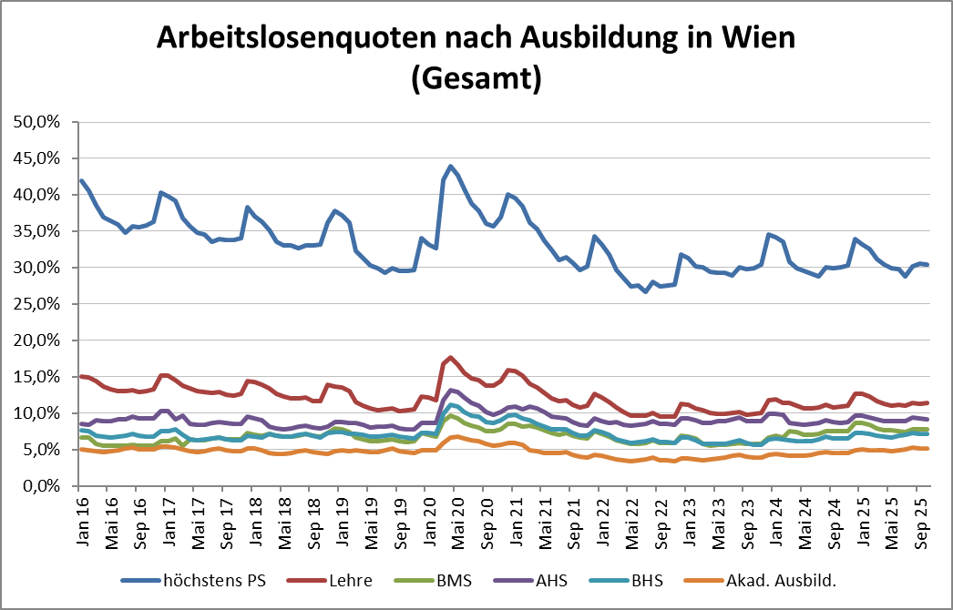

1 Vorgemerkte Arbeitslose einer Bildungsebene bezogen auf das Arbeitskräftepotential (Arbeitslose + unselbstständig Beschäftigte des Jahres) derselben Bildungsebene; die Gliederung der Beschäftigtenbasis nach Bildungsabschluss wurde nach Ergebnissen der Arbeitskräfteerhebung (unselbeständig Erwerbstätige nach LFK) errechnet

verwendete Abkürzungen:
AHS: Allgemeinbildende höhere Schule
BHS: Berufsbildende höhere Schule (Höhere technisch-gewerbliche Schule, Höhere kaufmännische Schule, Sonstige höhere Schule)
BMS: Berufsbildende mittlere Schule (Mittlere technisch-gewerbliche Schule, Mittlere kaufmännische Schule, Sonstige mittlere Schule)

*) Männer und Personen mit alternativem Geschlechtseintrag

